Solar Power Plant Data
Date Hour (NMT) | Wind Speed | Sunshine | Air Pressure | Radiation | Air Temperature | Relative Air Humidity | System Production
01/01/2017 | 0,6 | 0 | 1003,8 | 0 | 0,1 | 97 | 0 | Missing Value | 0
01/01/2017 | 1,7 | 0 | 1003,5 | 0 | 0,2 | 98 | 0
01/01/2017 | 0,6 | 0 | 1003,4 | 0 | 1,2 | 99 | 0 |  | Wind Speed | Sunshine | Air Pressure | Radiation | Air Temperature | Relative Air Humidity | System Production
01/01/2017 | 2,4 | 0 | 1003,3 | 0 | 1,3 | 99 | 0 | Rata Rata | 1.918 | 3.887 | 1017.714 | 1.949 | 2.690 | 86.919 | 515351.966
01/01/2017 | 4 | 0 | 1003,1 | 0 | 3,6 | 67 | 0 | Median | 1 | 0 | 1,023.0 | 0 | 2 | 91 | 0
01/01/2017 | 1,4 | 0 | 1003,1 | 0 | 1,5 | 74 | 0 | Standar Deviasi | 1.269 | 13.395 | 16.392 | 11.659 | 2.521 | 12.531 | 1929899.256
01/01/2017 | 1,4 | 0 | 1003,7 | 0 | 0,4 | 79 | 0
01/01/2017 | 1,3 | 0 | 1003,9 | 0 | 0,9 | 81 | 0
01/01/2017 | 0,6 | 0 | 1004,3 | 0 | 1 | 77 | 0 | Korelasi | Wind Speed | Sunshine | Air Pressure | Radiation | Air Temperature | Relative Air Humidity | System Production
01/01/2017 | 0,6 | 0 | 1004,8 | 0 | 2 | 81 | 0 | Wind Speed | 1 | -0.068 | -0.989 | 0.141 | 0.132 | -0.234 | -0.189
01/01/2017 | 0,4 | 0 | 1005,2 | 0 | 1,9 | 80 | 0 | Sunshine | -0.068 | 1 | -0.101 | 0.750 | -0.059 | -0.369 | 0.362
01/01/2017 | 1,1 | 46 | 1005,8 | 49,7 | 0,2 | 74 | 2,158,333 | Air Pressure | -0.989 | -0.101 | 1 | 0.020 | 0.672 | 0.147 | 0.100
01/01/2017 | 1,2 | 60 | 1006,1 | 138,7 | 1,8 | 72 | 8,316,667 | Radiation | 0.141 | 0.750 | 0.020 | 1 | 0.067 | -0.189 | 0.589
01/01/2017 | 0,4 | 59 | 1006,1 | 121,6 | 2,7 | 66 | 350 | Air Temperature | 0.132 | -0.059 | 0.672 | 0.067 | 1 | -0.224 | -0.106
01/01/2017 | 4 | 55 | 1006,5 | 77 | 5 | 49 | 272 | Relative Air Humidity | -0.234 | -0.369 | 0.147 | -0.189 | -0.224 | 1 | -0.050
01/01/2017 | 2,7 | 26 | 1007,6 | 33,1 | 4,8 | 48 | 1,302,083 | System Production | -0.189 | 0.362 | 0.100 | 0.589 | -0.106 | -0.050 | 1
01/01/2017 | 2,5 | 16 | 1008,5 | 0 | 3,8 | 49 | 0
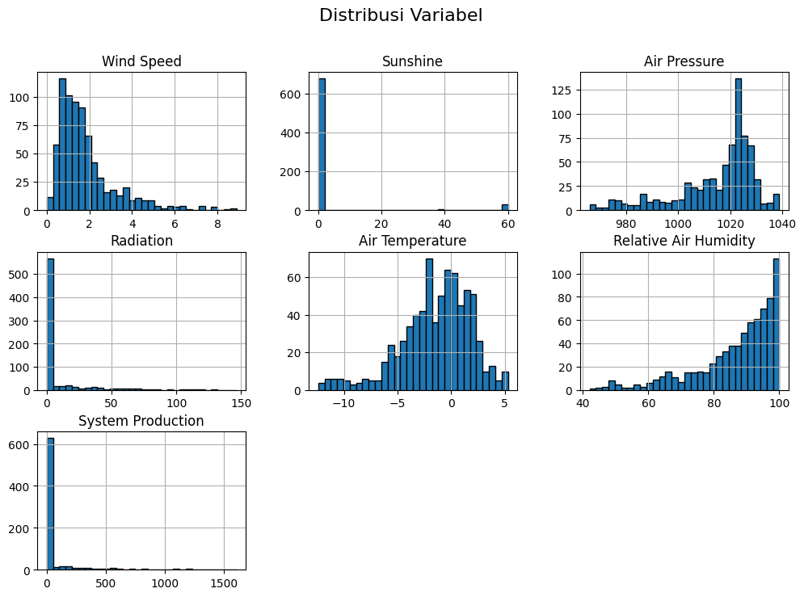
01/01/2017 | 3,8 | 0 | 1009,1 | 0 | 3,2 | 50 | 0
01/01/2017 | 4,7 | 0 | 1,010.0 | 0 | 3,2 | 48 | 0
01/01/2017 | 4,2 | 0 | 1011,2 | 0 | 2,8 | 48 | 0
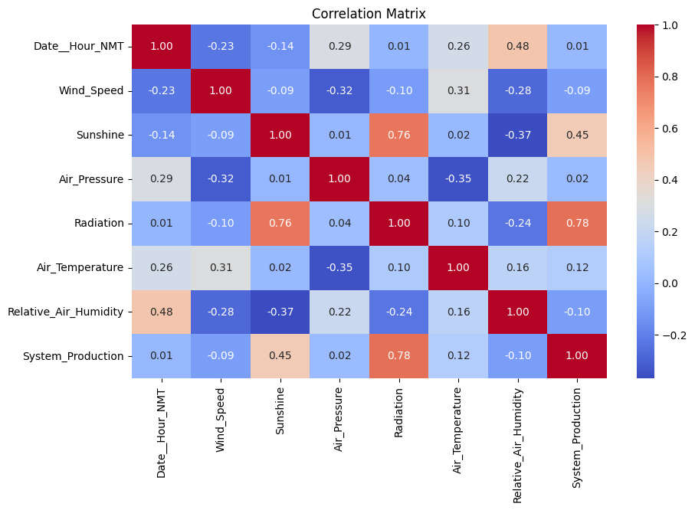
01/01/2017 | 4,8 | 0 | 1012,2 | 0 | 2,3 | 47 | 0
01/01/2017 | 3,3 | 0 | 1012,7 | 0 | 1,5 | 48 | 0
01/01/2017 | 4 | 0 | 1013,1 | 0 | 1,1 | 47 | 0
01/01/2017 | 2,6 | 0 | 1013,4 | 0 | 0,5 | 48 | 0
01/02/2017 | 1,2 | 0 | 1013,6 | 0 | 2,1 | 61 | 0
01/02/2017 | 1,1 | 0 | 1013,3 | 0 | 3 | 65 | 0
01/02/2017 | 1 | 0 | 1013,3 | 0 | 3,1 | 66 | 0
01/02/2017 | 0,7 | 0 | 1013,4 | 0 | 3,4 | 66 | 0
01/02/2017 | 1,4 | 0 | 1013,2 | 0 | 3,4 | 62 | 0
01/02/2017 | 0,6 | 0 | 1013,2 | 0 | 3,4 | 65 | 0
01/02/2017 | 1,5 | 0 | 1012,8 | 0 | 2 | 58 | 0
01/02/2017 | 1,1 | 0 | 1012,5 | 0 | 3 | 64 | 0
01/02/2017 | 0,4 | 0 | 1012,2 | 0 | 3,3 | 67 | 0
01/02/2017 | 1,3 | 0 | 1012,2 | 0 | 3 | 67 | 0
01/02/2017 | 0,4 | 7 | 1012,3 | 6,4 | 3 | 68 | 0
01/02/2017 | 1 | 9 | 1012,3 | 40,1 | 2,3 | 67 | 2,486,667
01/02/2017 | 1 | 60 | 1012,1 | 71,3 | 1 | 59 | 10,873,334
01/02/2017 | 1,5 | 60 | 1011,9 | 97,5 | 0,6 | 52 | 723
01/02/2017 | 1,1 | 60 | 1011,7 | 80 | 0,2 | 51 | 131
01/02/2017 | 1,6 | 60 | 1011,8 | 37 | 0,2 | 50 | 51
01/02/2017 | 2,2 | 17 | 1011,9 | 0,7 | 1 | 51 | 0
01/02/2017 | 1,4 | 0 | 1,012.0 | 0 | 1,6 | 54 | 0
01/02/2017 | 0,7 | 0 | 1012,2 | 0 | 3,6 | 66 | 0
01/02/2017 | 1,5 | 0 | 1011,6 | 0 | 4,4 | 69 | 0
01/02/2017 | 1,3 | 0 | 1011,6 | 0 | 4,4 | 70 | 0
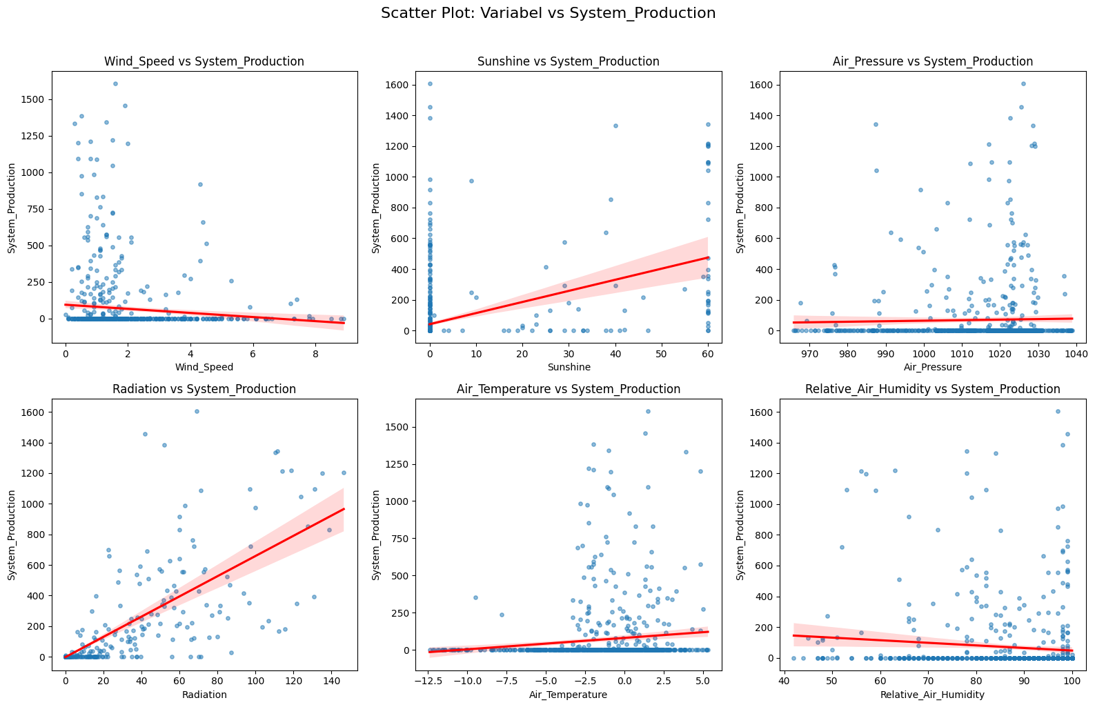
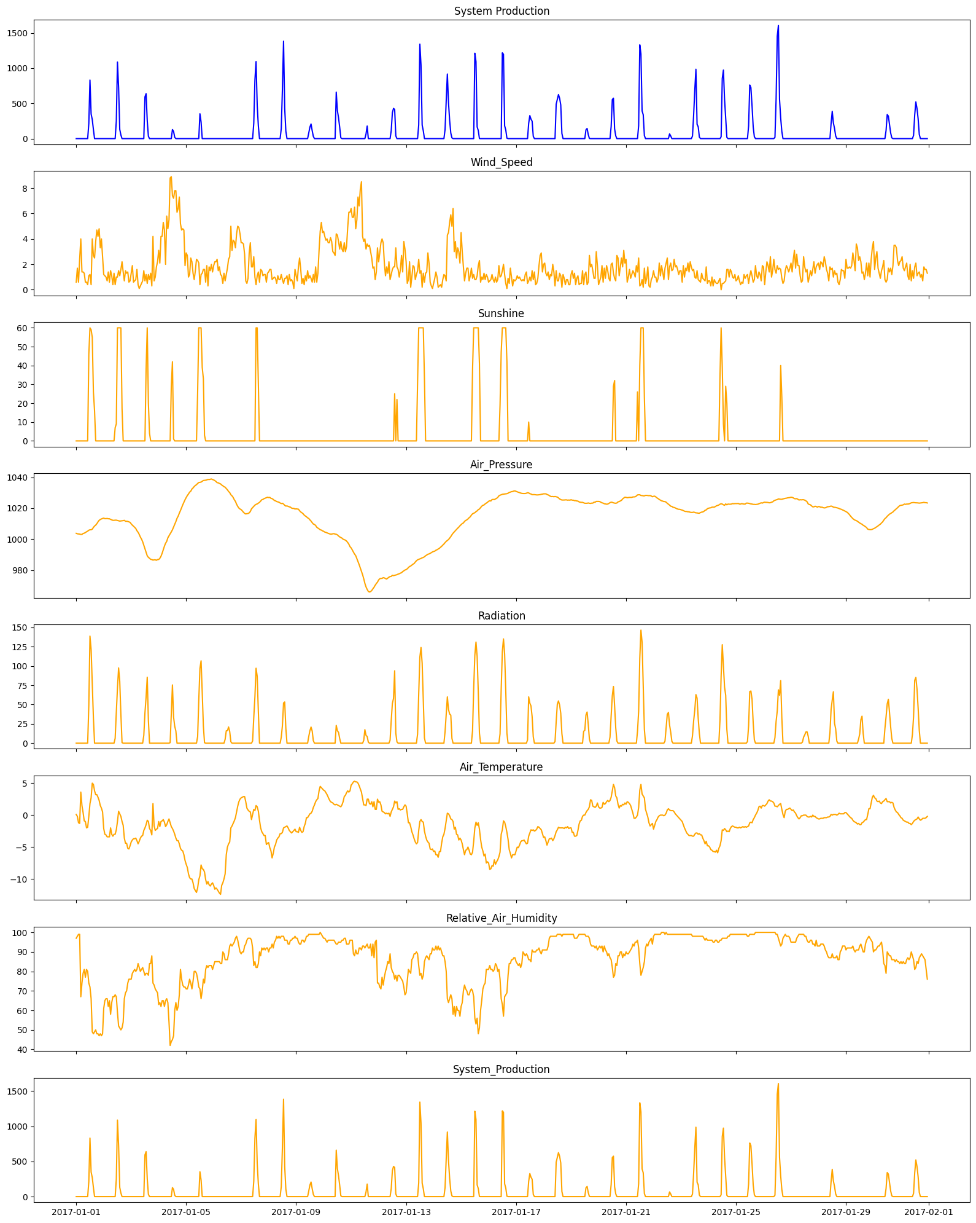
01/02/2017 | 1,4 | 0 | 1011,5 | 0 | 5,2 | 74 | 0
01/02/2017 | 0,6 | 0 | 1011,2 | 0 | 5,3 | 76 | 0
01/02/2017 | 0,7 | 0 | 1010,9 | 0 | 4,8 | 76 | 0
01/03/2017 | 1,3 | 0 | 1009,9 | 0 | 4,2 | 76 | 0
01/03/2017 | 1,9 | 0 | 1009,1 | 0 | 3,9 | 79 | 0
01/03/2017 | 0,6 | 0 | 1008,4 | 0 | 3,7 | 80 | 0
01/03/2017 | 0,7 | 0 | 1007,7 | 0 | 3,7 | 81 | 0
01/03/2017 | 0,8 | 0 | 1006,9 | 0 | 3,6 | 80 | 0
01/03/2017 | 1,6 | 0 | 1005,5 | 0 | 4 | 81 | 0
01/03/2017 | 0,4 | 0 | 1004,5 | 0 | 4,5 | 84 | 0
01/03/2017 | 0,1 | 0 | 1003,1 | 0 | 4,1 | 82 | 0
01/03/2017 | 0,3 | 0 | 1001,4 | 0 | 3,6 | 80 | 0
01/03/2017 | 0,5 | 0 | 1000,1 | 0 | 3,3 | 81 | 0
01/03/2017 | 0,7 | 0 | 998,4 | 0 | 3,2 | 82 | 0
01/03/2017 | 1,5 | 0 | 996,1 | 10,2 | 2,4 | 80 | 0
01/03/2017 | 0,7 | 0 | 993,8 | 39,3 | 2 | 78 | 5,921,666
01/03/2017 | 1,2 | 38 | 991,4 | 59,8 | 1,5 | 79 | 6,388,333
01/03/2017 | 0,5 | 60 | 989,3 | 85,5 | 0,8 | 79 | 2,538,334
01/03/2017 | 1,2 | 20 | 988,3 | 29,5 | 1 | 78 | 333,334
01/03/2017 | 0,8 | 4 | 987,7 | 0 | 2,1 | 84 | 0
01/03/2017 | 1,3 | 0 | 987.0 | 0 | 2,4 | 84 | 0
01/03/2017 | 0,3 | 0 | 986,9 | 0 | 3,1 | 88 | 0
01/03/2017 | 4,2 | 0 | 986,5 | 0 | 1,8 | 74 | 0
01/03/2017 | 0,7 | 0 | 986,7 | 0 | 1,7 | 73 | 0
01/03/2017 | 1 | 0 | 986,7 | 0 | 2,4 | 71 | 0
01/03/2017 | 1,8 | 0 | 986,4 | 0 | 2,2 | 70 | 0
01/03/2017 | 2,2 | 0 | 986,9 | 0 | 2,1 | 69 | 0
01/04/2017 | 3,1 | 0 | 986,9 | 0 | 1 | 63 | 0
01/04/2017 | 2,1 | 0 | 987,7 | 0 | 1,8 | 64 | 0
01/04/2017 | 4,2 | 0 | 989.0 | 0 | 1 | 62 | 0
01/04/2017 | 4,2 | 0 | 990,9 | 0 | 0,9 | 65 | 0
01/04/2017 | 5,3 | 0 | 993,2 | 0 | 0,7 | 65 | 0
01/04/2017 | 4,7 | 0 | 995,5 | 0 | 1,1 | 62 | 0
01/04/2017 | 2 | 0 | 997,4 | 0 | 1,8 | 65 | 0
01/04/2017 | 5,8 | 0 | 998,6 | 0 | 1,5 | 66 | 0
01/04/2017 | 4,8 | 0 | 1000,9 | 0 | 1 | 64 | 0
01/04/2017 | 5,5 | 0 | 1002,2 | 0 | 0,6 | 54 | 0
01/04/2017 | 8,8 | 0 | 1003,5 | 0,7 | 1,2 | 42 | 0
01/04/2017 | 8,9 | 29 | 1004,7 | 37,6 | 1,8 | 44 | 0
01/04/2017 | 7,4 | 42 | 1006,1 | 75,5 | 2,1 | 45 | 1,289,166
01/04/2017 | 7,2 | 1 | 1007,9 | 33,7 | 2,5 | 47 | 102
01/04/2017 | 7,8 | 0 | 1009,8 | 21,8 | 3 | 60 | 18
01/04/2017 | 7,8 | 0 | 1011,4 | 15,7 | 3,6 | 64 | 0
01/04/2017 | 6,1 | 0 | 1013,5 | 0 | 4 | 60 | 0
01/04/2017 | 6,4 | 0 | 1014,9 | 0 | 4 | 62 | 0
01/04/2017 | 7,3 | 0 | 1016,8 | 0 | 4,5 | 68 | 0
01/04/2017 | 5,2 | 0 | 1018,5 | 0 | 5,2 | 81 | 0
01/04/2017 | 4,7 | 0 | 1020,4 | 0 | 5,5 | 76 | 0
01/04/2017 | 4,8 | 0 | 1022,2 | 0 | 5,6 | 73 | 0
01/04/2017 | 4,7 | 0 | 1023,9 | 0 | 6,2 | 72 | 0
01/04/2017 | 1,9 | 0 | 1025,5 | 0 | 7,1 | 72 | 0
01/05/2017 | 2,9 | 0 | 1026,9 | 0 | 7,7 | 71 | 0
01/05/2017 | 2,7 | 0 | 1028,2 | 0 | 8,2 | 71 | 0
01/05/2017 | 1 | 0 | 1029,2 | 0 | 9,2 | 73 | 0
01/05/2017 | 1,2 | 0 | 1030,4 | 0 | 9,8 | 76 | 0
01/05/2017 | 2,5 | 0 | 1,031.0 | 0 | 10 | 74 | 0
01/05/2017 | 2,2 | 0 | 1032,4 | 0 | 10 | 71 | 0
01/05/2017 | 1,3 | 0 | 1033,1 | 0 | 10,6 | 75 | 0
01/05/2017 | 0,8 | 0 | 1,034.0 | 0 | 11,5 | 80 | 0
01/05/2017 | 1,5 | 0 | 1034,7 | 0 | 11,8 | 80 | 0
01/05/2017 | 2,4 | 0 | 1035,2 | 0 | 12,1 | 79 | 0
01/05/2017 | 2,3 | 26 | 1,036.0 | 8,6 | 11,4 | 76 | 0
01/05/2017 | 2,1 | 60 | 1036,6 | 56,1 | 10,1 | 72 | 0
01/05/2017 | 0,4 | 60 | 1036,7 | 96,8 | 9,5 | 71 | 3,531,667
01/05/2017 | 1,2 | 60 | 1036,9 | 106,7 | 7,8 | 66 | 236
01/05/2017 | 1,3 | 39 | 1037,4 | 65,9 | 8,4 | 70 | 0
01/05/2017 | 1,6 | 33 | 1037,9 | 22,3 | 8,5 | 76 | 0
01/05/2017 | 1,6 | 3 | 1,038.0 | 0,6 | 8,9 | 74 | 0
01/05/2017 | 0,6 | 0 | 1038,1 | 0 | 10,1 | 81 | 0
01/05/2017 | 1,9 | 0 | 1038,3 | 0 | 10,8 | 83 | 0
01/05/2017 | 0,3 | 0 | 1038,6 | 0 | 10,4 | 82 | 0
01/05/2017 | 1,8 | 0 | 1038,5 | 0 | 10,9 | 83 | 0
01/05/2017 | 1,5 | 0 | 1038,7 | 0 | 11,1 | 83 | 0
01/05/2017 | 2 | 0 | 1038,9 | 0 | 10,8 | 83 | 0
01/05/2017 | 1,4 | 0 | 1038,5 | 0 | 10,6 | 81 | 0
01/06/2017 | 1,9 | 0 | 1038,3 | 0 | 11 | 83 | 0
01/06/2017 | 2,2 | 0 | 1037,8 | 0 | 11,6 | 85 | 0
01/06/2017 | 2,2 | 0 | 1037,3 | 0 | 11,4 | 85 | 0
01/06/2017 | 2,4 | 0 | 1036,5 | 0 | 11,6 | 85 | 0
01/06/2017 | 1,5 | 0 | 1036,4 | 0 | 11,9 | 85 | 0
01/06/2017 | 1,8 | 0 | 1,036.0 | 0 | 12,2 | 85 | 0
01/06/2017 | 1,2 | 0 | 1035,7 | 0 | 12,4 | 84 | 0
01/06/2017 | 1,1 | 0 | 1,035.0 | 0 | 11 | 84 | 0
01/06/2017 | 0,5 | 0 | 1034,5 | 0 | 10,6 | 90 | 0
01/06/2017 | 1,3 | 0 | 1033,9 | 0 | 10 | 89 | 0
01/06/2017 | 0,7 | 0 | 1033,6 | 5 | 9,2 | 86 | 0
01/06/2017 | 1,2 | 0 | 1032,7 | 16,1 | 6,2 | 86 | 0
01/06/2017 | 1,7 | 0 | 1031,9 | 16,2 | 5 | 86 | 0
01/06/2017 | 2,4 | 0 | 1030,8 | 21 | 4,5 | 89 | 0
01/06/2017 | 2,6 | 0 | 1030,1 | 15,1 | 4,2 | 93 | 0
01/06/2017 | 5 | 0 | 1028,7 | 1,9 | 2 | 94 | 0
01/06/2017 | 3,1 | 0 | 1,028.0 | 0 | 1,7 | 93 | 0
01/06/2017 | 3,9 | 0 | 1,027.0 | 0 | 1,3 | 94 | 0
01/06/2017 | 3,8 | 0 | 1025,5 | 0 | 0,9 | 95 | 0
01/06/2017 | 3,3 | 0 | 1024,4 | 0 | 0,4 | 97 | 0
01/06/2017 | 4,4 | 0 | 1022,6 | 0 | 0,5 | 98 | 0
01/06/2017 | 5 | 0 | 1021,2 | 0 | 1,4 | 96 | 0
01/06/2017 | 4,9 | 0 | 1020,1 | 0 | 2,1 | 93 | 0
01/06/2017 | 4,4 | 0 | 1019,5 | 0 | 2,5 | 90 | 0
01/07/2017 | 3,7 | 0 | 1019,1 | 0 | 2,7 | 89 | 0
01/07/2017 | 3,7 | 0 | 1018,3 | 0 | 2,8 | 90 | 0
01/07/2017 | 3,6 | 0 | 1017,4 | 0 | 2,9 | 90 | 0
01/07/2017 | 2,8 | 0 | 1016,7 | 0 | 2,9 | 93 | 0
01/07/2017 | 0,7 | 0 | 1016,3 | 0 | 2,1 | 94 | 0
01/07/2017 | 0,5 | 0 | 1016,5 | 0 | 1,1 | 96 | 0
01/07/2017 | 0,9 | 0 | 1016,6 | 0 | 0,8 | 97 | 0
01/07/2017 | 2,9 | 0 | 1,017.0 | 0 | 0,6 | 97 | 0
01/07/2017 | 3,7 | 0 | 1017,9 | 0 | 0,5 | 97 | 0
01/07/2017 | 1,8 | 0 | 1019,6 | 0 | 0,7 | 96 | 0
01/07/2017 | 1,8 | 0 | 1020,4 | 2,9 | 0,1 | 92 | 0
01/07/2017 | 2,6 | 0 | 1021,2 | 33,4 | 0,9 | 83 | 218
01/07/2017 | 1 | 0 | 1,022.0 | 60 | 0,7 | 85 | 8,301,667
01/07/2017 | 0,4 | 60 | 1022,5 | 97,1 | 1,5 | 82 | 10,951,666
01/07/2017 | 1,1 | 60 | 1022,8 | 86,6 | 1,3 | 82 | 472
01/07/2017 | 1,4 | 30 | 1023,3 | 40,6 | 0,6 | 84 | 1,793,333
01/07/2017 | 0,6 | 0 | 1023,8 | 0 | 0,8 | 90 | 0
01/07/2017 | 1,6 | 0 | 1024,6 | 0 | 2 | 88 | 0
01/07/2017 | 1,5 | 0 | 1025,5 | 0 | 2,6 | 92 | 0
01/07/2017 | 1,1 | 0 | 1025,7 | 0 | 2,9 | 91 | 0
01/07/2017 | 1,2 | 0 | 1026,2 | 0 | 3,2 | 92 | 0
01/07/2017 | 1,2 | 0 | 1026,5 | 0 | 3,2 | 91 | 0
01/07/2017 | 0,6 | 0 | 1026,8 | 0 | 4,6 | 92 | 0
01/07/2017 | 1,3 | 0 | 1027,1 | 0 | 4,4 | 92 | 0
01/08/2017 | 1,4 | 0 | 1026,9 | 0 | 4,3 | 90 | 0
01/08/2017 | 1,6 | 0 | 1,027.0 | 0 | 5,1 | 92 | 0
01/08/2017 | 1,6 | 0 | 1026,4 | 0 | 5,6 | 92 | 0
01/08/2017 | 0,8 | 0 | 1026,2 | 0 | 6,7 | 94 | 0
01/08/2017 | 0,9 | 0 | 1025,7 | 0 | 6 | 92 | 0
01/08/2017 | 1 | 0 | 1,025.0 | 0 | 5 | 95 | 0
01/08/2017 | 0,9 | 0 | 1024,8 | 0 | 4,6 | 96 | 0
01/08/2017 | 0,5 | 0 | 1024,3 | 0 | 3,9 | 98 | 0
01/08/2017 | 1,1 | 0 | 1024,1 | 0 | 3,6 | 97 | 0
01/08/2017 | 0,8 | 0 | 1023,9 | 0 | 3,4 | 98 | 0
01/08/2017 | 0,8 | 0 | 1023,4 | 0 | 2,9 | 97 | 0
01/08/2017 | 1,2 | 0 | 1,023.0 | 7,7 | 2,9 | 98 | 1,418,333
01/08/2017 | 0,8 | 0 | 1023,2 | 22,7 | 2,7 | 98 | 6,998,334
01/08/2017 | 0,5 | 0 | 1022,7 | 52,1 | 2 | 98 | 13,841,667
01/08/2017 | 0,9 | 0 | 1021,9 | 53,4 | 1,9 | 96 | 432
01/08/2017 | 0,9 | 0 | 1021,4 | 19,2 | 1,8 | 96 | 1,064,999
01/08/2017 | 1,1 | 0 | 1021,5 | 0 | 1,7 | 96 | 0
01/08/2017 | 0,4 | 0 | 1021,2 | 0 | 2 | 94 | 0
01/08/2017 | 1,2 | 0 | 1020,9 | 0 | 2,4 | 94 | 0
01/08/2017 | 0,7 | 0 | 1020,7 | 0 | 2,6 | 96 | 0
01/08/2017 | 0,8 | 0 | 1020,1 | 0 | 2,8 | 96 | 0
01/08/2017 | 0,6 | 0 | 1019,9 | 0 | 2,6 | 97 | 0
01/08/2017 | 0,1 | 0 | 1019,9 | 0 | 2,4 | 97 | 0
01/08/2017 | 1,6 | 0 | 1019,5 | 0 | 2,2 | 98 | 0
01/09/2017 | 1,1 | 0 | 1019,6 | 0 | 2,6 | 97 | 0
01/09/2017 | 0,7 | 0 | 1019,5 | 0 | 2,6 | 97 | 0
01/09/2017 | 1,8 | 0 | 1019,4 | 0 | 2,7 | 95 | 0
01/09/2017 | 2,5 | 0 | 1018,4 | 0 | 1,9 | 94 | 0
01/09/2017 | 1,6 | 0 | 1017,6 | 0 | 2,4 | 94 | 0
01/09/2017 | 0,5 | 0 | 1017,1 | 0 | 2,7 | 96 | 0
01/09/2017 | 0,9 | 0 | 1016,5 | 0 | 2,6 | 96 | 0
01/09/2017 | 0,4 | 0 | 1015,6 | 0 | 1,8 | 95 | 0
01/09/2017 | 1,1 | 0 | 1,015.0 | 0 | 1,3 | 96 | 0
01/09/2017 | 0,7 | 0 | 1014,5 | 0 | 0,4 | 98 | 0
01/09/2017 | 1,5 | 0 | 1013,8 | 0 | 0,4 | 98 | 0
01/09/2017 | 0,9 | 0 | 1013,4 | 8,7 | 0,1 | 99 | 80
01/09/2017 | 1,1 | 0 | 1012,5 | 16,1 | 0,2 | 99 | 1,638,333
01/09/2017 | 0,9 | 0 | 1011,7 | 20,9 | 0,3 | 99 | 208
01/09/2017 | 0,6 | 0 | 1010,7 | 15,7 | 0,6 | 99 | 1,125,001
01/09/2017 | 1,2 | 0 | 1009,8 | 3,2 | 1,2 | 99 | 32
01/09/2017 | 0,6 | 0 | 1009,5 | 0 | 1,6 | 99 | 0
01/09/2017 | 1,8 | 0 | 1008,9 | 0 | 2,1 | 99 | 0
01/09/2017 | 0,6 | 0 | 1007,7 | 0 | 2,4 | 99 | 0
01/09/2017 | 1,3 | 0 | 1007,2 | 0 | 2,6 | 99 | 0
01/09/2017 | 3,1 | 0 | 1006,7 | 0 | 3,8 | 99 | 0
01/09/2017 | 4,6 | 0 | 1006,1 | 0 | 4,5 | 100 | 0
01/09/2017 | 5,3 | 0 | 1005,9 | 0 | 4,3 | 99 | 0
01/09/2017 | 4,5 | 0 | 1005,4 | 0 | 4,1 | 98 | 0
01/10/2017 | 4,6 | 0 | 1005,1 | 0 | 3,9 | 97 | 0
01/10/2017 | 4,2 | 0 | 1004,6 | 0 | 3,8 | 97 | 0
01/10/2017 | 3,9 | 0 | 1004,4 | 0 | 3,5 | 96 | 0
01/10/2017 | 4 | 0 | 1004,1 | 0 | 3,2 | 95 | 0
01/10/2017 | 3,7 | 0 | 1003,8 | 0 | 2,8 | 96 | 0
01/10/2017 | 3,7 | 0 | 1003,5 | 0 | 2,4 | 96 | 0
01/10/2017 | 4,1 | 0 | 1003,3 | 0 | 2,1 | 96 | 0
01/10/2017 | 3,8 | 0 | 1003,3 | 0 | 2 | 96 | 0
01/10/2017 | 3 | 0 | 1003,5 | 0 | 1,9 | 96 | 0
01/10/2017 | 2,9 | 0 | 1003,6 | 0 | 1,7 | 96 | 0
01/10/2017 | 2,7 | 0 | 1003,3 | 0 | 1,6 | 95 | 0
01/10/2017 | 4,4 | 0 | 1003,2 | 23 | 1,7 | 94 | 6,604,999
01/10/2017 | 4,3 | 0 | 1002,8 | 16,1 | 1,6 | 94 | 3,971,667
01/10/2017 | 3,8 | 0 | 1002,1 | 14 | 1,5 | 95 | 2,961,667
01/10/2017 | 3,2 | 0 | 1001,5 | 6,1 | 1,4 | 95 | 1,626,667
01/10/2017 | 3,8 | 0 | 1001,1 | 0 | 1,3 | 95 | 12
01/10/2017 | 3,2 | 0 | 1000,7 | 0 | 1,6 | 96 | 0
01/10/2017 | 3 | 0 | 1,000.0 | 0 | 2,1 | 96 | 0
01/10/2017 | 3,7 | 0 | 999,7 | 0 | 2,9 | 97 | 0
01/10/2017 | 3 | 0 | 999,4 | 0 | 3,1 | 97 | 0
01/10/2017 | 3,4 | 0 | 998,8 | 0 | 3,5 | 94 | 0
01/10/2017 | 4,9 | 0 | 997,9 | 0 | 3,8 | 94 | 0
01/10/2017 | 6,1 | 0 | 996,8 | 0 | 3,6 | 94 | 0
01/10/2017 | 6,1 | 0 | 995,2 | 0 | 3,8 | 96 | 0
01/11/2017 | 6,4 | 0 | 994,4 | 0 | 4,7 | 96 | 0
01/11/2017 | 5,7 | 0 | 993,1 | 0 | 4,9 | 96 | 0
01/11/2017 | 5,7 | 0 | 991,7 | 0 | 5,2 | 89 | 0
01/11/2017 | 6,5 | 0 | 990,4 | 0 | 5,3 | 88 | 0
01/11/2017 | 4,8 | 0 | 989,4 | 0 | 5,2 | 91 | 0
01/11/2017 | 5,5 | 0 | 987,5 | 0 | 5,2 | 89 | 0
01/11/2017 | 7,3 | 0 | 985,5 | 0 | 5 | 89 | 0
01/11/2017 | 6,6 | 0 | 983,6 | 0 | 4,6 | 92 | 0
01/11/2017 | 7,9 | 0 | 981,4 | 0 | 4,1 | 92 | 0
01/11/2017 | 8,5 | 0 | 979,2 | 0 | 3,6 | 91 | 0
01/11/2017 | 4,2 | 0 | 977,1 | 0 | 2,6 | 93 | 0
01/11/2017 | 3,8 | 0 | 974,5 | 3,6 | 1,6 | 93 | 0
01/11/2017 | 4 | 0 | 971,5 | 17,5 | 1,6 | 92 | 0
01/11/2017 | 3,2 | 0 | 969,2 | 10,1 | 1,5 | 93 | 66
01/11/2017 | 3,6 | 0 | 967,6 | 8,7 | 2,5 | 94 | 1,783,334
01/11/2017 | 3,4 | 0 | 966,3 | 1,4 | 2,5 | 92 | 0
01/11/2017 | 3,5 | 0 | 965,9 | 0 | 1,8 | 92 | 0
01/11/2017 | 3 | 0 | 966,2 | 0 | 1,7 | 94 | 0
01/11/2017 | 2,5 | 0 | 966,9 | 0 | 2,1 | 88 | 0
01/11/2017 | 1,7 | 0 | 968.0 | 0 | 1,3 | 94 | 0
01/11/2017 | 1,8 | 0 | 969.0 | 0 | 2,1 | 87 | 0
01/11/2017 | 0,8 | 0 | 970,3 | 0 | 0,9 | 95 | 0
01/11/2017 | 1,4 | 0 | 971,4 | 0 | 0,9 | 96 | 0
01/11/2017 | 3,3 | 0 | 972,3 | 0 | 2,5 | 74 | 0
01/12/2017 | 2,2 | 0 | 973,7 | 0 | 2 | 74 | 0
01/12/2017 | 2,9 | 0 | 974,5 | 0 | 2,1 | 72 | 0
01/12/2017 | 3,7 | 0 | 974,7 | 0 | 1,6 | 71 | 0
01/12/2017 | 4 | 0 | 974,7 | 0 | 0,6 | 77 | 0
01/12/2017 | 3,7 | 0 | 975,2 | 0 | 0,5 | 73 | 0
01/12/2017 | 2,1 | 0 | 975.0 | 0 | 0,4 | 77 | 0
01/12/2017 | 1,1 | 0 | 974,6 | 0 | 0,2 | 80 | 0
01/12/2017 | 1,8 | 0 | 974,3 | 0 | 0,3 | 82 | 0
01/12/2017 | 1,3 | 0 | 974,9 | 0 | 0,2 | 85 | 0
01/12/2017 | 2,2 | 0 | 975,5 | 0 | 0,3 | 84 | 0
01/12/2017 | 0,8 | 0 | 975,9 | 3,9 | 0,2 | 89 | 0
01/12/2017 | 1,2 | 0 | 976.0 | 29,4 | 0,5 | 82 | 113
01/12/2017 | 1,6 | 0 | 976,7 | 51,5 | 0,9 | 80 | 368
01/12/2017 | 1,8 | 0 | 976,5 | 58 | 1,3 | 79 | 429
01/12/2017 | 1,8 | 25 | 976,7 | 93,8 | 2,2 | 76 | 4,143,333
01/12/2017 | 3,3 | 0 | 976,9 | 13 | 1,9 | 78 | 388,333
01/12/2017 | 1,8 | 22 | 977,1 | 1,7 | 2,1 | 75 | 0
01/12/2017 | 1,6 | 0 | 977,5 | 0 | 0,9 | 78 | 0
01/12/2017 | 1 | 0 | 977,7 | 0 | 1 | 78 | 0
01/12/2017 | 1,6 | 0 | 978,1 | 0 | 0,8 | 77 | 0
01/12/2017 | 2,7 | 0 | 978,4 | 0 | 0,9 | 76 | 0
01/12/2017 | 1,4 | 0 | 979,1 | 0 | 0,9 | 75 | 0
01/12/2017 | 3,8 | 0 | 979,6 | 0 | 1,3 | 72 | 0
01/12/2017 | 3,2 | 0 | 980,1 | 0 | 1,6 | 68 | 0
1/13/2017 | 2,2 | 0 | 980,4 | 0 | 1,4 | 69 | 0
1/13/2017 | 0,5 | 0 | 980,9 | 0 | 0,2 | 75 | 0
1/13/2017 | 0,8 | 0 | 981,7 | 0 | 1,2 | 81 | 0
1/14/2017 | 2,2 | 0 | 982,4 | 0 | 1,2 | 80 | 0
1/15/2017 | 0,2 | 0 | 982,7 | 0 | 1,8 | 79 | 0
1/16/2017 | 1 | 0 | 983,3 | 0 | 2,6 | 86 | 0
1/17/2017 | 1,9 | 0 | 983,9 | 0 | 3,1 | 87 | 0
1/18/2017 | 1,8 | 0 | 984,3 | 0 | 3,7 | 89 | 0
1/19/2017 | 0,8 | 0 | 985,3 | 0 | 4,2 | 89 | 0
1/20/2017 | 1,2 | 0 | 986,1 | 0 | 4,5 | 90 | 0
1/21/2017 | 1,5 | 31 | 986,7 | 11,7 | 4,3 | 89 | 0
1/22/2017 | 2,4 | 60 | 987.0 | 64,1 | 2,4 | 83 | 1,945,001
1/23/2017 | 1,3 | 60 | 987,3 | 111,5 | 1 | 78 | 13,426,666
1/24/2017 | 1,5 | 60 | 987,6 | 124 | 0,7 | 79 | 10,441,666
1/25/2017 | 0,2 | 60 | 988.0 | 103,6 | 1 | 76 | 1,923,333
1/26/2017 | 1,3 | 60 | 988,2 | 56,2 | 1,1 | 78 | 1,109,999
1/27/2017 | 0,6 | 33 | 988,7 | 6,7 | 2,5 | 85 | 0
1/28/2017 | 1,3 | 0 | 989,3 | 0 | 3,3 | 87 | 0
1/29/2017 | 1,4 | 0 | 989,8 | 0 | 3,9 | 88 | 0
1/30/2017 | 2,9 | 0 | 990,3 | 0 | 4,2 | 87 | 0
1/31/2017 | 2,1 | 0 | 990,5 | 0 | 4,4 | 86 | 0
2/1/2017 | 0,6 | 0 | 990,9 | 0 | 5,3 | 89 | 0
2/2/2017 | 0,3 | 0 | 991,3 | 0 | 5,4 | 89 | 0
2/3/2017 | 0,1 | 0 | 991,8 | 0 | 5,3 | 92 | 0
2/4/2017 | 0,5 | 0 | 992,1 | 0 | 5,7 | 91 | 0
2/5/2017 | 0,9 | 0 | 992,3 | 0 | 5,6 | 91 | 0
2/6/2017 | 1,4 | 0 | 992,9 | 0 | 6,2 | 93 | 0
2/7/2017 | 1 | 0 | 993,2 | 0 | 6,2 | 91 | 0
2/8/2017 | 0,2 | 0 | 993,7 | 0 | 6,6 | 93 | 0
2/9/2017 | 0,3 | 0 | 994,1 | 0 | 5,7 | 91 | 0
2/10/2017 | 0,4 | 0 | 994,8 | 0 | 5,7 | 92 | 0
2/11/2017 | 0,2 | 0 | 995,4 | 0 | 4,4 | 90 | 0
2/12/2017 | 0,8 | 0 | 996,2 | 0 | 3,4 | 88 | 0
2/13/2017 | 1,2 | 0 | 996,9 | 0 | 3 | 88 | 0
2/14/2017 | 1,1 | 0 | 997,8 | 14,8 | 2,1 | 85 | 128
2/15/2017 | 0,7 | 0 | 998,6 | 37,3 | 0,9 | 80 | 5,378,333
2/16/2017 | 4,3 | 0 | 999,2 | 60 | 0,3 | 66 | 9,176,666
2/17/2017 | 4,5 | 0 | 999,8 | 43,6 | 0,2 | 64 | 5,114,999
2/18/2017 | 5,3 | 0 | 1000,7 | 37,8 | 0,1 | 66 | 2,588,333
2/19/2017 | 5,9 | 0 | 1001,7 | 36,4 | 0,6 | 68 | 796,667
2/20/2017 | 5 | 0 | 1002,9 | 6,2 | 0,7 | 66 | 103,333
2/21/2017 | 6,4 | 0 | 1003,9 | 0 | 1 | 58 | 0
2/22/2017 | 3 | 0 | 1004,7 | 0 | 2,2 | 62 | 0
2/23/2017 | 3,8 | 0 | 1005,5 | 0 | 1,9 | 57 | 0
2/24/2017 | 2,5 | 0 | 1006,3 | 0 | 3 | 62 | 0
2/25/2017 | 3,3 | 0 | 1007,1 | 0 | 3,1 | 60 | 0
2/26/2017 | 3 | 0 | 1007,8 | 0 | 3,9 | 60 | 0
2/27/2017 | 2,1 | 0 | 1008,7 | 0 | 3,6 | 57 | 0
2/28/2017 | 4,5 | 0 | 1009,4 | 0 | 3,9 | 62 | 0
3/1/2017 | 3 | 0 | 1010,1 | 0 | 4,5 | 64 | 0
3/2/2017 | 1,8 | 0 | 1010,5 | 0 | 5,4 | 70 | 0
3/3/2017 | 0,7 | 0 | 1011,5 | 0 | 6,2 | 73 | 0
3/4/2017 | 1,3 | 0 | 1012,1 | 0 | 5,5 | 71 | 0
3/5/2017 | 1,7 | 0 | 1012,5 | 0 | 5,4 | 70 | 0
3/6/2017 | 1,7 | 0 | 1013,1 | 0 | 5 | 68 | 0
3/7/2017 | 0,7 | 0 | 1013,9 | 0 | 5,5 | 68 | 0
3/8/2017 | 1,1 | 0 | 1014,5 | 0 | 6,1 | 70 | 0
3/9/2017 | 1,7 | 0 | 1015,6 | 0 | 6,2 | 71 | 0
3/10/2017 | 0,9 | 38 | 1016,4 | 16,3 | 5,8 | 70 | 0
3/11/2017 | 1,2 | 60 | 1016,8 | 71,4 | 4,1 | 67 | 0
3/12/2017 | 0,8 | 60 | 1017,1 | 114,2 | 2 | 56 | 12,128,333
3/13/2017 | 0,8 | 60 | 1017,8 | 131 | 1,1 | 53 | 1,094
3/14/2017 | 1,1 | 60 | 1018,3 | 112,4 | 1,6 | 56 | 1,666,667
3/15/2017 | 1,9 | 60 | 1019,1 | 66 | 1,2 | 48 | 1,153,334
3/16/2017 | 2,3 | 41 | 1019,5 | 13,1 | 2,2 | 51 | 1
3/17/2017 | 0,6 | 0 | 1020,4 | 0 | 3,8 | 60 | 0
3/18/2017 | 1 | 0 | 1021,3 | 0 | 5 | 65 | 0
3/19/2017 | 0,8 | 0 | 1021,9 | 0 | 5,6 | 71 | 0
3/20/2017 | 1,3 | 0 | 1022,1 | 0 | 6,4 | 73 | 0
3/21/2017 | 0,8 | 0 | 1022,8 | 0 | 6,1 | 74 | 0
3/22/2017 | 1,2 | 0 | 1023,3 | 0 | 7,5 | 81 | 0
3/23/2017 | 1 | 0 | 1023,8 | 0 | 7,3 | 81 | 0
3/24/2017 | 0,6 | 0 | 1024,5 | 0 | 7,5 | 81 | 0
3/25/2017 | 0,7 | 0 | 1024,8 | 0 | 8,5 | 83 | 0
3/26/2017 | 0,8 | 0 | 1024,7 | 0 | 8,4 | 81 | 0
3/27/2017 | 1,2 | 0 | 1025,6 | 0 | 7,9 | 81 | 0
3/28/2017 | 0,8 | 0 | 1025,7 | 0 | 8 | 80 | 0
3/29/2017 | 0,6 | 0 | 1025,6 | 0 | 7 | 81 | 0
3/30/2017 | 1 | 0 | 1,026.0 | 0 | 7,7 | 84 | 0
3/31/2017 | 0,6 | 0 | 1026,4 | 0 | 7,3 | 83 | 0
4/1/2017 | 0,8 | 0 | 1,027.0 | 0 | 7 | 80 | 0
4/2/2017 | 1,9 | 0 | 1,028.0 | 0 | 6,5 | 81 | 0
4/3/2017 | 1 | 19 | 1028,4 | 12,1 | 5,8 | 76 | 0
4/4/2017 | 1,1 | 47 | 1028,7 | 70,1 | 3 | 66 | 0
4/5/2017 | 1,5 | 60 | 1,029.0 | 118,9 | 2,3 | 63 | 12,185,833
4/6/2017 | 2 | 60 | 1029,1 | 135,1 | 0,9 | 57 | 1,198
4/7/2017 | 1,2 | 60 | 1029,2 | 115,6 | 1,1 | 67 | 1,825,001
4/8/2017 | 0,5 | 60 | 1029,3 | 67,6 | 1,8 | 68 | 122
4/9/2017 | 0,1 | 42 | 1029,4 | 12,8 | 2,7 | 69 | 61,667
4/10/2017 | 0,9 | 0 | 1029,7 | 0 | 3,8 | 78 | 0
4/11/2017 | 0,5 | 0 | 1030,2 | 0 | 5,4 | 84 | 0
4/12/2017 | 1,7 | 0 | 1030,4 | 0 | 6 | 84 | 0
4/13/2017 | 1 | 0 | 1030,7 | 0 | 6,7 | 86 | 0
4/14/2017 | 0,3 | 0 | 1030,8 | 0 | 6,2 | 86 | 0
4/15/2017 | 0,8 | 0 | 1031,1 | 0 | 6,2 | 87 | 0
4/16/2017 | 0,7 | 0 | 1031,2 | 0 | 6,2 | 87 | 0
4/17/2017 | 0,8 | 0 | 1030,9 | 0 | 5,6 | 85 | 0
4/18/2017 | 1,1 | 0 | 1030,6 | 0 | 5 | 84 | 0
4/19/2017 | 0,9 | 0 | 1030,3 | 0 | 5,1 | 83 | 0
4/20/2017 | 1 | 0 | 1030,1 | 0 | 4,7 | 84 | 0
4/21/2017 | 0,8 | 0 | 1029,8 | 0 | 4,2 | 82 | 0
4/22/2017 | 0,7 | 0 | 1029,6 | 0 | 4 | 84 | 0
4/23/2017 | 0,8 | 0 | 1029,5 | 0 | 4 | 90 | 0
4/24/2017 | 0,7 | 0 | 1029,5 | 0 | 3,9 | 89 | 0
4/25/2017 | 1,2 | 0 | 1029,5 | 0 | 4,2 | 88 | 0
4/26/2017 | 1,4 | 0 | 1029,7 | 0 | 4,5 | 89 | 0
4/27/2017 | 0,5 | 0 | 1,030.0 | 4,2 | 4,4 | 88 | 0
4/28/2017 | 0,7 | 10 | 1029,9 | 60 | 3,3 | 86 | 218
4/29/2017 | 1 | 0 | 1029,4 | 51,9 | 2,8 | 86 | 328
4/30/2017 | 0,7 | 0 | 1029,2 | 48,3 | 2,3 | 85 | 2,768,334
5/1/2017 | 1,5 | 0 | 1028,8 | 34,5 | 2,4 | 91 | 2,471,667
5/2/2017 | 0,8 | 0 | 1028,8 | 8,3 | 2,3 | 90 | 323,334
5/3/2017 | 1,4 | 0 | 1028,8 | 0 | 2,5 | 90 | 0
5/4/2017 | 0,4 | 0 | 1028,7 | 0 | 2,4 | 90 | 0
5/5/2017 | 0,5 | 0 | 1028,6 | 0 | 2,2 | 91 | 0
5/6/2017 | 0,9 | 0 | 1028,6 | 0 | 1,8 | 91 | 0
5/7/2017 | 1,9 | 0 | 1028,7 | 0 | 1,9 | 92 | 0
5/8/2017 | 2,7 | 0 | 1028,8 | 0 | 2,1 | 90 | 0
5/9/2017 | 2,9 | 0 | 1,029.0 | 0 | 2,3 | 89 | 0
5/10/2017 | 1,4 | 0 | 1029,1 | 0 | 2,9 | 91 | 0
5/11/2017 | 2 | 0 | 1029,3 | 0 | 3,5 | 91 | 0
5/12/2017 | 2,1 | 0 | 1029,3 | 0 | 3,4 | 91 | 0
5/13/2017 | 1,3 | 0 | 1029,3 | 0 | 4 | 91 | 0
5/14/2017 | 1,1 | 0 | 1028,9 | 0 | 4,7 | 91 | 0
5/15/2017 | 1,4 | 0 | 1028,6 | 0 | 4,2 | 93 | 0
5/16/2017 | 0,8 | 0 | 1028,2 | 0 | 3,7 | 97 | 0
5/17/2017 | 1,2 | 0 | 1027,7 | 0 | 3,7 | 98 | 0
5/18/2017 | 1,1 | 0 | 1027,5 | 0 | 3,6 | 98 | 0
5/19/2017 | 2 | 0 | 1027,6 | 0 | 4 | 98 | 0
5/20/2017 | 1,4 | 0 | 1027,4 | 0 | 3,7 | 98 | 0
5/21/2017 | 0,3 | 0 | 1027,6 | 2,2 | 3,2 | 98 | 0
5/22/2017 | 1,5 | 0 | 1027,4 | 27,8 | 2,6 | 98 | 489
5/23/2017 | 0,7 | 0 | 1027,2 | 50,5 | 2,3 | 99 | 5,584,999
5/24/2017 | 0,7 | 0 | 1026,7 | 54,8 | 1,9 | 99 | 6,256,666
5/25/2017 | 1,3 | 0 | 1,026.0 | 49,5 | 2 | 99 | 5,738,333
5/26/2017 | 1,1 | 0 | 1025,6 | 38,8 | 2 | 99 | 4,783,333
5/27/2017 | 0,2 | 0 | 1025,3 | 12,2 | 2 | 98 | 726,667
5/28/2017 | 1,2 | 0 | 1025,3 | 0 | 2 | 99 | 0
5/29/2017 | 0,9 | 0 | 1025,3 | 0 | 2,1 | 99 | 0
5/30/2017 | 0,4 | 0 | 1025,4 | 0 | 1,9 | 99 | 0
5/31/2017 | 0,8 | 0 | 1025,4 | 0 | 2 | 99 | 0
6/1/2017 | 0,8 | 0 | 1025,2 | 0 | 1,8 | 99 | 0
6/2/2017 | 0,4 | 0 | 1025,3 | 0 | 2,1 | 99 | 0
6/3/2017 | 0,4 | 0 | 1025,2 | 0 | 2 | 99 | 0
6/4/2017 | 1,2 | 0 | 1025,5 | 0 | 2 | 99 | 0
6/5/2017 | 1,5 | 0 | 1025,2 | 0 | 2,7 | 99 | 0
6/6/2017 | 0,9 | 0 | 1025,2 | 0 | 2,7 | 99 | 0
6/7/2017 | 1,3 | 0 | 1024,9 | 0 | 3,3 | 97 | 0
6/8/2017 | 0,4 | 0 | 1024,9 | 0 | 3,3 | 97 | 0
6/9/2017 | 0,9 | 0 | 1024,7 | 0 | 3,2 | 97 | 0
6/10/2017 | 1,1 | 0 | 1024,6 | 0 | 2,4 | 98 | 0
6/11/2017 | 0,4 | 0 | 1024,1 | 0 | 1,4 | 99 | 0
6/12/2017 | 0,5 | 0 | 1023,9 | 0 | 0,9 | 99 | 0
6/13/2017 | 0,5 | 0 | 1023,8 | 0 | 0,8 | 99 | 0
6/14/2017 | 1,5 | 0 | 1023,8 | 0 | 0,2 | 99 | 0
6/15/2017 | 0,4 | 0 | 1023,5 | 15,5 | 0 | 99 | 0
6/16/2017 | 1,2 | 0 | 1023,2 | 16,6 | 0 | 99 | 0
6/17/2017 | 1,4 | 0 | 1023,2 | 36,5 | 0,4 | 98 | 124
6/18/2017 | 0,4 | 0 | 1023,2 | 40,4 | 0,7 | 98 | 1,441,666
6/19/2017 | 0,6 | 0 | 1023,4 | 24,3 | 0,9 | 98 | 58
6/20/2017 | 2,7 | 0 | 1023,2 | 5,5 | 1,3 | 97 | 23,333
6/21/2017 | 1,8 | 0 | 1023,1 | 0 | 2,4 | 94 | 0
6/22/2017 | 2 | 0 | 1023,3 | 0 | 2,3 | 93 | 0
6/23/2017 | 1,5 | 0 | 1023,3 | 0 | 1,4 | 93 | 0
6/24/2017 | 0,9 | 0 | 1023,9 | 0 | 1,3 | 93 | 0
6/25/2017 | 0,9 | 0 | 1023,9 | 0 | 1,2 | 92 | 0
6/26/2017 | 3 | 0 | 1024,4 | 0 | 1,4 | 93 | 0
6/27/2017 | 1,9 | 0 | 1024,4 | 0 | 1,9 | 91 | 0
6/28/2017 | 0,4 | 0 | 1024,4 | 0 | 1,3 | 92 | 0
6/29/2017 | 0,7 | 0 | 1024,3 | 0 | 1,1 | 93 | 0
6/30/2017 | 1 | 0 | 1023,9 | 0 | 1,1 | 92 | 0
7/1/2017 | 1,9 | 0 | 1023,5 | 0 | 1,2 | 93 | 0
7/2/2017 | 0,6 | 0 | 1023,3 | 0 | 2 | 90 | 0
7/3/2017 | 1,7 | 0 | 1022,9 | 0 | 1,7 | 93 | 0
7/4/2017 | 0,9 | 0 | 1022,8 | 0 | 1,8 | 91 | 0
7/5/2017 | 1,9 | 0 | 1022,6 | 0 | 2,1 | 90 | 0
7/6/2017 | 1,5 | 0 | 1022,7 | 0 | 2,3 | 88 | 0
7/7/2017 | 0,9 | 0 | 1023,1 | 0 | 2,1 | 89 | 0
7/8/2017 | 0,7 | 0 | 1023,6 | 8 | 2,3 | 87 | 0
7/9/2017 | 2 | 0 | 1023,9 | 35,7 | 2,8 | 86 | 1,723,333
7/10/2017 | 2,1 | 0 | 1023,8 | 61,5 | 3,8 | 82 | 5,546,666
7/11/2017 | 1,3 | 29 | 1023,5 | 73,5 | 4,8 | 77 | 574
7/12/2017 | 0,9 | 32 | 1023,3 | 48,6 | 4,3 | 78 | 1,398,334
7/13/2017 | 0,7 | 0 | 1023,2 | 19,9 | 3 | 84 | 396,667
7/14/2017 | 2,7 | 0 | 1023,4 | 2,8 | 2,7 | 83 | 0
7/15/2017 | 2,5 | 0 | 1024,1 | 0 | 1,7 | 88 | 0
7/16/2017 | 1,1 | 0 | 1024,3 | 0 | 1,1 | 88 | 0
7/17/2017 | 1,8 | 0 | 1024,7 | 0 | 1,5 | 90 | 0
7/18/2017 | 2,5 | 0 | 1025,1 | 0 | 1,4 | 90 | 0
7/19/2017 | 1,8 | 0 | 1,026.0 | 0 | 1,7 | 87 | 0
7/20/2017 | 3,1 | 0 | 1026,6 | 0 | 1,6 | 89 | 0
7/21/2017 | 2,1 | 0 | 1027,1 | 0 | 1,9 | 88 | 0
7/22/2017 | 2,4 | 0 | 1,027.0 | 0 | 1,7 | 90 | 0
7/23/2017 | 0,6 | 0 | 1026,8 | 0 | 2,1 | 89 | 0
7/24/2017 | 1 | 0 | 1026,9 | 0 | 2 | 89 | 0
7/25/2017 | 1,6 | 0 | 1,027.0 | 0 | 1,8 | 90 | 0
7/26/2017 | 0,9 | 0 | 1,027.0 | 0 | 1,5 | 91 | 0
7/27/2017 | 1,2 | 0 | 1,027.0 | 0 | 0,9 | 92 | 0
7/28/2017 | 1,5 | 0 | 1027,3 | 0 | 0,3 | 94 | 0
7/29/2017 | 1,3 | 0 | 1027,3 | 0 | 0,5 | 93 | 0
7/30/2017 | 1 | 0 | 1027,4 | 0 | 0,5 | 95 | 0
7/31/2017 | 1,9 | 0 | 1027,9 | 0 | 0,3 | 95 | 0
8/1/2017 | 1,4 | 26 | 1028,6 | 15,4 | 0 | 96 | 0
8/2/2017 | 2,5 | 0 | 1028,7 | 41,4 | 1,2 | 92 | 184
8/3/2017 | 0,3 | 40 | 1028,7 | 110,5 | 3,9 | 84 | 13,326,666
8/4/2017 | 0,4 | 60 | 1028,2 | 146,5 | 4,8 | 78 | 12,028,333
8/5/2017 | 0,8 | 60 | 1028,2 | 130,8 | 3,3 | 80 | 394
8/6/2017 | 0,2 | 60 | 1,028.0 | 74,2 | 3 | 82 | 3,383,332
8/7/2017 | 1,7 | 23 | 1,028.0 | 17,7 | 2,7 | 85 | 428,333
8/8/2017 | 0,5 | 0 | 1028,3 | 0 | 0,9 | 92 | 0
8/9/2017 | 0,9 | 0 | 1028,3 | 0 | 0,3 | 94 | 0
8/10/2017 | 1,8 | 0 | 1028,2 | 0 | 0,3 | 93 | 0
8/11/2017 | 0,3 | 0 | 1028,1 | 0 | 1,2 | 95 | 0
8/12/2017 | 0,2 | 0 | 1028,2 | 0 | 1,7 | 96 | 0
8/13/2017 | 0,8 | 0 | 1027,9 | 0 | 1,5 | 97 | 0
8/14/2017 | 1 | 0 | 1027,4 | 0 | 1,3 | 94 | 0
8/15/2017 | 1,5 | 0 | 1027,7 | 0 | 2,2 | 98 | 0
8/16/2017 | 1 | 0 | 1027,8 | 0 | 1,6 | 99 | 0
8/17/2017 | 1 | 0 | 1027,3 | 0 | 1 | 99 | 0
8/18/2017 | 0,6 | 0 | 1026,7 | 0 | 0,7 | 99 | 0
8/19/2017 | 0,9 | 0 | 1026,2 | 0 | 0,3 | 99 | 0
8/20/2017 | 2,1 | 0 | 1025,7 | 0 | 0,1 | 99 | 0
8/21/2017 | 1,1 | 0 | 1025,2 | 0 | 0 | 99 | 0
8/22/2017 | 1,9 | 0 | 1024,8 | 0 | 0 | 100 | 0
8/23/2017 | 1,4 | 0 | 1024,6 | 0 | 0 | 100 | 0
8/24/2017 | 0,8 | 0 | 1024,3 | 0 | 0,1 | 100 | 0
8/25/2017 | 1,7 | 0 | 1024,3 | 2,7 | 0 | 99 | 0
8/26/2017 | 2,1 | 0 | 1023,9 | 19,8 | 0,3 | 100 | 0
8/27/2017 | 2,5 | 0 | 1023,2 | 37,4 | 0,8 | 99 | 0
8/28/2017 | 0,8 | 0 | 1022,6 | 39,8 | 1 | 99 | 0
8/29/2017 | 1,8 | 0 | 1,022.0 | 23,5 | 0,8 | 99 | 671,666
8/30/2017 | 2,1 | 0 | 1021,3 | 14,2 | 0,7 | 99 | 37
8/31/2017 | 1,5 | 0 | 1021,2 | 2,4 | 0,7 | 99 | 0
9/1/2017 | 1,6 | 0 | 1020,6 | 0 | 0,7 | 99 | 0
9/2/2017 | 2,4 | 0 | 1020,5 | 0 | 0,5 | 99 | 0
9/3/2017 | 1,8 | 0 | 1020,2 | 0 | 0,2 | 99 | 0
9/4/2017 | 1,9 | 0 | 1019,8 | 0 | 0 | 99 | 0
9/5/2017 | 1,6 | 0 | 1019,5 | 0 | 0,2 | 99 | 0
9/6/2017 | 1,2 | 0 | 1019,3 | 0 | 0,4 | 99 | 0
9/7/2017 | 1,5 | 0 | 1019,3 | 0 | 0,6 | 99 | 0
9/8/2017 | 1,5 | 0 | 1,019.0 | 0 | 0,8 | 99 | 0
9/9/2017 | 0,6 | 0 | 1018,8 | 0 | 1 | 99 | 0
9/10/2017 | 1,9 | 0 | 1018,5 | 0 | 1,5 | 99 | 0
9/11/2017 | 1 | 0 | 1018,1 | 0 | 2 | 99 | 0
9/12/2017 | 1,7 | 0 | 1017,9 | 0 | 2,4 | 99 | 0
9/13/2017 | 1,5 | 0 | 1017,9 | 0 | 2,8 | 99 | 0
9/14/2017 | 2,1 | 0 | 1017,7 | 0 | 3 | 99 | 0
9/15/2017 | 1,4 | 0 | 1017,7 | 0 | 3,2 | 99 | 0
9/16/2017 | 2,2 | 0 | 1017,4 | 0 | 3,2 | 99 | 0
9/17/2017 | 1,8 | 0 | 1017,3 | 0 | 3,2 | 99 | 0
9/18/2017 | 1,5 | 0 | 1017,3 | 9,6 | 3,3 | 98 | 36
9/19/2017 | 1,6 | 0 | 1017,5 | 28,9 | 3,3 | 98 | 3,328,333
9/20/2017 | 1 | 0 | 1017,3 | 42,8 | 3 | 98 | 6,881,666
9/21/2017 | 0,9 | 0 | 1,017.0 | 63 | 2,8 | 98 | 9,856,667
9/22/2017 | 1,5 | 0 | 1,017.0 | 58,4 | 2,8 | 98 | 204
9/23/2017 | 0,8 | 0 | 1016,8 | 32 | 3 | 98 | 168
9/24/2017 | 0,7 | 0 | 1016,8 | 12,5 | 2,9 | 98 | 216,667
9/25/2017 | 0,6 | 0 | 1017,2 | 0 | 3,1 | 98 | 0
9/26/2017 | 1,3 | 0 | 1017,5 | 0 | 3,1 | 98 | 0
9/27/2017 | 0,9 | 0 | 1017,6 | 0 | 3,6 | 98 | 0
9/28/2017 | 0,8 | 0 | 1,018.0 | 0 | 4 | 97 | 0
9/29/2017 | 0,7 | 0 | 1018,7 | 0 | 4,5 | 96 | 0
9/30/2017 | 1,8 | 0 | 1018,9 | 0 | 4,1 | 97 | 0
10/1/2017 | 0,5 | 0 | 1019,7 | 0 | 4,8 | 96 | 0
10/2/2017 | 0,7 | 0 | 1,020.0 | 0 | 4,8 | 96 | 0
10/3/2017 | 0,7 | 0 | 1020,2 | 0 | 5 | 96 | 0
10/4/2017 | 0,3 | 0 | 1020,3 | 0 | 5,4 | 96 | 0
10/5/2017 | 1 | 0 | 1020,7 | 0 | 5,5 | 96 | 0
10/6/2017 | 0,3 | 0 | 1020,7 | 0 | 5,7 | 95 | 0
10/7/2017 | 0,8 | 0 | 1020,7 | 0 | 5,7 | 95 | 0
10/8/2017 | 0,6 | 0 | 1021,1 | 0 | 5,8 | 96 | 0
10/9/2017 | 0,5 | 0 | 1021,6 | 0 | 5,5 | 96 | 0
10/10/2017 | 0,5 | 0 | 1021,8 | 0 | 5,9 | 95 | 0
10/11/2017 | 0,7 | 0 | 1022,1 | 0 | 5,2 | 95 | 0
10/12/2017 | 0,9 | 34 | 1022,6 | 29,6 | 4,8 | 96 | 0
10/13/2017 | 0 | 60 | 1022,9 | 87,1 | 4 | 96 | 263,333
10/14/2017 | 0,5 | 39 | 1022,7 | 127,6 | 2,3 | 97 | 8,531,667
10/15/2017 | 0,5 | 9 | 1022,2 | 99,9 | 2,4 | 97 | 9,733,333
10/16/2017 | 0,6 | 0 | 1021,9 | 72,7 | 2,1 | 97 | 5,561,667
10/17/2017 | 0,7 | 29 | 1022,8 | 61,9 | 2,3 | 97 | 2,915,001
10/18/2017 | 1,6 | 20 | 1022,2 | 17,9 | 2,6 | 97 | 186,667
10/19/2017 | 1,6 | 0 | 1022,7 | 0 | 2,5 | 98 | 0
10/20/2017 | 1 | 0 | 1022,6 | 0 | 2,6 | 98 | 0
10/21/2017 | 1,6 | 0 | 1022,6 | 0 | 2,1 | 99 | 0
10/22/2017 | 1,4 | 0 | 1022,7 | 0 | 1,8 | 99 | 0
10/23/2017 | 1 | 0 | 1,023.0 | 0 | 1,7 | 99 | 0
10/24/2017 | 0,9 | 0 | 1022,9 | 0 | 1,8 | 99 | 0
10/25/2017 | 1,2 | 0 | 1,023.0 | 0 | 1,9 | 99 | 0
10/26/2017 | 0,7 | 0 | 1,023.0 | 0 | 1,9 | 99 | 0
10/27/2017 | 0,8 | 0 | 1,023.0 | 0 | 2 | 99 | 0
10/28/2017 | 1,1 | 0 | 1023,1 | 0 | 2 | 99 | 0
10/29/2017 | 0,7 | 0 | 1022,7 | 0 | 1,9 | 99 | 0
10/30/2017 | 0,4 | 0 | 1022,7 | 0 | 2 | 99 | 0
10/31/2017 | 0,6 | 0 | 1,023.0 | 0 | 1,9 | 99 | 0
11/1/2017 | 0,5 | 0 | 1022,8 | 0 | 1,8 | 99 | 0
11/2/2017 | 1,2 | 0 | 1022,7 | 0 | 1,9 | 99 | 0
11/3/2017 | 0,9 | 0 | 1022,7 | 0 | 1,8 | 99 | 0
11/4/2017 | 1,1 | 0 | 1023,3 | 0 | 1,9 | 99 | 0
11/5/2017 | 1,2 | 0 | 1023,3 | 2,2 | 1,8 | 98 | 0
11/6/2017 | 0,5 | 0 | 1023,2 | 22,6 | 1,7 | 98 | 1,803,333
11/7/2017 | 1,1 | 0 | 1,023.0 | 66,9 | 1,2 | 99 | 7,618,333
11/8/2017 | 1,5 | 0 | 1022,8 | 67,6 | 1,1 | 99 | 7,238,334
11/9/2017 | 1,1 | 0 | 1022,7 | 57 | 1,2 | 99 | 4,638,333
11/10/2017 | 0,6 | 0 | 1022,5 | 26,3 | 0,7 | 99 | 1,665,001
11/11/2017 | 0,8 | 0 | 1022,5 | 4,4 | 0,4 | 99 | 27
11/12/2017 | 1,9 | 0 | 1022,4 | 0 | 0 | 100 | 0
11/13/2017 | 1,1 | 0 | 1022,5 | 0 | 0,3 | 100 | 0
11/14/2017 | 0,9 | 0 | 1022,6 | 0 | 0,7 | 100 | 0
11/15/2017 | 1,4 | 0 | 1022,9 | 0 | 1,3 | 100 | 0
11/16/2017 | 1,2 | 0 | 1023,2 | 0 | 1,4 | 100 | 0
11/17/2017 | 0,7 | 0 | 1023,5 | 0 | 1,1 | 100 | 0
11/18/2017 | 1,9 | 0 | 1023,3 | 0 | 1,5 | 100 | 0
11/19/2017 | 1,8 | 0 | 1023,7 | 0 | 1,5 | 100 | 0
11/20/2017 | 0,4 | 0 | 1023,9 | 0 | 1,4 | 100 | 0
11/21/2017 | 1,4 | 0 | 1023,8 | 0 | 1,6 | 100 | 0
11/22/2017 | 2,2 | 0 | 1023,8 | 0 | 1,8 | 100 | 0
11/23/2017 | 1,9 | 0 | 1023,7 | 0 | 2,2 | 100 | 0
11/24/2017 | 1,4 | 0 | 1023,5 | 0 | 2,4 | 100 | 0
11/25/2017 | 2,6 | 0 | 1023,6 | 0 | 2,2 | 100 | 0
11/26/2017 | 1 | 0 | 1023,9 | 0 | 2,2 | 100 | 0
11/27/2017 | 1,5 | 0 | 1024,1 | 0 | 2,1 | 100 | 0
11/28/2017 | 2,4 | 0 | 1024,8 | 0 | 1,9 | 100 | 0
11/29/2017 | 1,6 | 0 | 1025,1 | 7,3 | 1,4 | 100 | 20
11/30/2017 | 1,3 | 0 | 1025,4 | 28,3 | 1,4 | 99 | 5,618,334
12/1/2017 | 1,9 | 0 | 1025,6 | 41,7 | 1,3 | 99 | 1,455
12/2/2017 | 1,6 | 0 | 1,026.0 | 69,1 | 1,5 | 97 | 16,063,333
12/3/2017 | 1,7 | 0 | 1025,9 | 62 | 1,7 | 95 | 557
12/4/2017 | 1,6 | 40 | 1025,8 | 81,1 | 1,8 | 93 | 2,921,666
12/5/2017 | 0,9 | 23 | 1025,8 | 32,7 | 0,9 | 94 | 1,013,333
12/6/2017 | 0,5 | 0 | 1,026.0 | 0 | 0,1 | 97 | 0
12/7/2017 | 0,7 | 0 | 1026,2 | 0 | 0,4 | 98 | 0
12/8/2017 | 1,5 | 0 | 1026,4 | 0 | 0,6 | 99 | 0
12/9/2017 | 1,9 | 0 | 1026,5 | 0 | 0,9 | 98 | 0
12/10/2017 | 1,7 | 0 | 1026,7 | 0 | 0,9 | 98 | 0
12/11/2017 | 1,4 | 0 | 1026,8 | 0 | 1 | 98 | 0
12/12/2017 | 1,7 | 0 | 1026,9 | 0 | 1,1 | 97 | 0
12/13/2017 | 2,1 | 0 | 1027,1 | 0 | 0,9 | 95 | 0
12/14/2017 | 1,4 | 0 | 1,027.0 | 0 | 0,7 | 95 | 0
12/15/2017 | 2,4 | 0 | 1026,7 | 0 | 0,8 | 95 | 0
12/16/2017 | 3,1 | 0 | 1026,2 | 0 | 0,5 | 95 | 0
12/17/2017 | 1,7 | 0 | 1026,1 | 0 | 0,3 | 95 | 0
12/18/2017 | 2,8 | 0 | 1026,2 | 0 | 0,1 | 97 | 0
12/19/2017 | 1,9 | 0 | 1025,8 | 0 | 0,4 | 98 | 0
12/20/2017 | 1,9 | 0 | 1025,3 | 0 | 0,6 | 99 | 0
12/21/2017 | 1,1 | 0 | 1025,5 | 0 | 0,4 | 99 | 0
12/22/2017 | 0,6 | 0 | 1025,4 | 0 | 0,1 | 99 | 0
12/23/2017 | 0,7 | 0 | 1025,5 | 1,4 | 0,1 | 99 | 0
12/24/2017 | 2,6 | 0 | 1025,5 | 7,8 | 0 | 99 | 0
12/25/2017 | 1,8 | 0 | 1025,2 | 10,8 | 0 | 98 | 0
12/26/2017 | 1,4 | 0 | 1024,8 | 14,5 | 0 | 98 | 0
12/27/2017 | 1,6 | 0 | 1024,2 | 14,8 | 0,2 | 96 | 0
12/28/2017 | 0,6 | 0 | 1022,8 | 9,1 | 0,3 | 95 | 0
12/29/2017 | 1 | 0 | 1022,4 | 0 | 0,3 | 95 | 0
12/30/2017 | 1,5 | 0 | 1022,2 | 0 | 0,2 | 96 | 0
12/31/2017 | 1,1 | 0 | 1021,5 | 0 | 0,3 | 96 | 0
1/1/2018 | 1,6 | 0 | 1020,9 | 0 | 0 | 94 | 0
1/2/2018 | 2,2 | 0 | 1020,9 | 0 | 0,2 | 94 | 0
1/3/2018 | 1,3 | 0 | 1021,3 | 0 | 0,2 | 93 | 0
1/4/2018 | 1,8 | 0 | 1021,1 | 0 | 0,4 | 96 | 0
1/5/2018 | 2 | 0 | 1020,7 | 0 | 0,5 | 93 | 0
1/6/2018 | 2,1 | 0 | 1021,1 | 0 | 0,6 | 93 | 0
1/7/2018 | 1,6 | 0 | 1,021.0 | 0 | 0,6 | 93 | 0
1/8/2018 | 2,2 | 0 | 1020,6 | 0 | 0,5 | 94 | 0
1/9/2018 | 2,1 | 0 | 1020,7 | 0 | 0,5 | 94 | 0
1/10/2018 | 1,8 | 0 | 1020,4 | 0 | 0,5 | 94 | 0
1/11/2018 | 2,6 | 0 | 1020,2 | 0 | 0,4 | 93 | 0
1/12/2018 | 2,2 | 0 | 1020,3 | 0 | 0,4 | 91 | 0
1/13/2018 | 1,6 | 0 | 1020,6 | 0 | 0,4 | 90 | 0
1/14/2018 | 1,3 | 0 | 1,021.0 | 0 | 0,3 | 88 | 0
1/15/2018 | 0,7 | 0 | 1,021.0 | 0 | 0,3 | 87 | 0
1/16/2018 | 1,8 | 0 | 1021,2 | 13,4 | 0,2 | 87 | 0
1/17/2018 | 1,6 | 0 | 1021,4 | 43,6 | 0,1 | 87 | 2,143,333
1/18/2018 | 1,7 | 0 | 1021,2 | 55,8 | 0 | 89 | 387
1/19/2018 | 1 | 0 | 1020,7 | 66,6 | 0,1 | 87 | 2,235,001
1/20/2018 | 1,5 | 0 | 1020,6 | 25,9 | 0,1 | 87 | 145
1/21/2018 | 1,2 | 0 | 1020,5 | 18,5 | 0,1 | 87 | 386,667
1/22/2018 | 1,3 | 0 | 1020,3 | 2,7 | 0 | 88 | 0
1/23/2018 | 0,6 | 0 | 1020,1 | 0 | 0,1 | 86 | 0
1/24/2018 | 0,4 | 0 | 1019,8 | 0 | 0,3 | 86 | 0
1/25/2018 | 0,8 | 0 | 1019,5 | 0 | 0,2 | 90 | 0
1/26/2018 | 1,6 | 0 | 1019,3 | 0 | 0,2 | 91 | 0
1/27/2018 | 1,5 | 0 | 1018,9 | 0 | 0,2 | 93 | 0
1/28/2018 | 1,5 | 0 | 1018,6 | 0 | 0,2 | 93 | 0
1/29/2018 | 0,9 | 0 | 1018,2 | 0 | 0,4 | 93 | 0
1/30/2018 | 2,4 | 0 | 1017,8 | 0 | 0,4 | 91 | 0
1/31/2018 | 1,7 | 0 | 1017,4 | 0 | 0,2 | 92 | 0
2/1/2018 | 1,7 | 0 | 1016,7 | 0 | 0 | 92 | 0
2/2/2018 | 1,8 | 0 | 1015,9 | 0 | 0,2 | 92 | 0
2/3/2018 | 1,7 | 0 | 1014,9 | 0 | 0,4 | 92 | 0
2/4/2018 | 1,9 | 0 | 1014,1 | 0 | 0,5 | 92 | 0
2/5/2018 | 2,9 | 0 | 1013,3 | 0 | 0,8 | 93 | 0
2/6/2018 | 2,3 | 0 | 1012,7 | 0 | 1 | 91 | 0
2/7/2018 | 1,5 | 0 | 1012,3 | 0 | 1,1 | 90 | 0
2/8/2018 | 3,6 | 0 | 1,012.0 | 0 | 1,2 | 91 | 0
2/9/2018 | 3,3 | 0 | 1011,6 | 0 | 1,4 | 91 | 0
2/10/2018 | 2,3 | 0 | 1,011.0 | 5,2 | 1,3 | 91 | 0
2/11/2018 | 2,6 | 0 | 1010,5 | 12 | 1,5 | 93 | 0
2/12/2018 | 2,2 | 0 | 1,010.0 | 30,4 | 1,5 | 94 | 0
2/13/2018 | 1,3 | 0 | 1009,7 | 35 | 1,2 | 92 | 0
2/14/2018 | 1,4 | 0 | 1,009.0 | 12,9 | 1,1 | 90 | 0
2/15/2018 | 0,8 | 0 | 1008,6 | 0 | 0,9 | 90 | 0
2/16/2018 | 1,3 | 0 | 1008,1 | 0 | 0,7 | 94 | 0
2/17/2018 | 2,1 | 0 | 1007,5 | 0 | 0,7 | 96 | 0
2/18/2018 | 1,1 | 0 | 1006,5 | 0 | 0,1 | 97 | 0
2/19/2018 | 2,1 | 0 | 1006,3 | 0 | 1 | 98 | 0
2/20/2018 | 1 | 0 | 1006,2 | 0 | 1 | 97 | 0
2/21/2018 | 2,4 | 0 | 1006,2 | 0 | 1,9 | 96 | 0
2/22/2018 | 3,3 | 0 | 1006,4 | 0 | 2,8 | 95 | 0
2/23/2018 | 3,8 | 0 | 1006,8 | 0 | 3,1 | 90 | 0
2/24/2018 | 1,6 | 0 | 1007,1 | 0 | 2,7 | 91 | 0
2/25/2018 | 2,5 | 0 | 1007,6 | 0 | 2,6 | 91 | 0
2/26/2018 | 3 | 0 | 1008,1 | 0 | 2,2 | 92 | 0
2/27/2018 | 1,7 | 0 | 1008,6 | 0 | 2,1 | 93 | 0
2/28/2018 | 1,3 | 0 | 1009,2 | 0 | 2,2 | 93 | 0
3/1/2018 | 0,9 | 0 | 1009,7 | 0 | 1,9 | 94 | 0
3/2/2018 | 1,5 | 0 | 1010,5 | 0 | 1,8 | 95 | 0
3/3/2018 | 1,8 | 0 | 1011,2 | 0 | 2,1 | 91 | 0
3/4/2018 | 2,3 | 0 | 1012,3 | 0 | 2,2 | 84 | 0
3/5/2018 | 0,8 | 0 | 1013,3 | 19,2 | 2,4 | 83 | 0
3/6/2018 | 0,6 | 0 | 1013,9 | 34,2 | 2,6 | 79 | 1,161,667
3/7/2018 | 0,8 | 0 | 1014,8 | 50,9 | 2,1 | 90 | 342
3/8/2018 | 1,7 | 0 | 1015,5 | 56,9 | 2,1 | 89 | 320
3/9/2018 | 1,4 | 0 | 1016,2 | 39,9 | 2,1 | 88 | 198
3/10/2018 | 1,7 | 0 | 1016,6 | 21,2 | 1,9 | 88 | 816,666
3/11/2018 | 1,2 | 0 | 1017,1 | 6 | 2 | 86 | 111,667
3/12/2018 | 1,9 | 0 | 1017,6 | 0 | 1,9 | 86 | 0
3/13/2018 | 3,5 | 0 | 1018,4 | 0 | 1,2 | 86 | 0
3/14/2018 | 3,5 | 0 | 1,019.0 | 0 | 0,8 | 85 | 0
3/15/2018 | 3,3 | 0 | 1019,7 | 0 | 0,5 | 86 | 0
3/16/2018 | 2,3 | 0 | 1020,3 | 0 | 0,4 | 85 | 0
3/17/2018 | 1,9 | 0 | 1021,1 | 0 | 0,1 | 85 | 0
3/18/2018 | 2,2 | 0 | 1021,7 | 0 | 0,1 | 84 | 0
3/19/2018 | 2,3 | 0 | 1021,9 | 0 | 0,4 | 85 | 0
3/20/2018 | 2,6 | 0 | 1,022.0 | 0 | 0,5 | 84 | 0
3/21/2018 | 1,7 | 0 | 1022,2 | 0 | 0,8 | 85 | 0
3/22/2018 | 1,5 | 0 | 1022,7 | 0 | 0,9 | 84 | 0
3/23/2018 | 1,8 | 0 | 1022,5 | 0 | 1 | 84 | 0
3/24/2018 | 2,1 | 0 | 1022,7 | 0 | 1,1 | 86 | 0
3/25/2018 | 1,1 | 0 | 1022,7 | 0 | 1,1 | 87 | 0
3/26/2018 | 0,8 | 0 | 1022,8 | 0 | 1,3 | 86 | 0
3/27/2018 | 2 | 0 | 1023,1 | 0 | 1,3 | 87 | 0
3/28/2018 | 0,7 | 0 | 1023,5 | 0 | 1,5 | 90 | 0
3/29/2018 | 1,5 | 0 | 1023,6 | 11 | 1,3 | 88 | 0
3/30/2018 | 0,9 | 0 | 1023,7 | 34,3 | 1 | 86 | 463,333
3/31/2018 | 1,8 | 0 | 1023,6 | 81,4 | 0,8 | 81 | 3,361,666
4/1/2018 | 2,1 | 0 | 1023,5 | 85,2 | 0,7 | 82 | 5,213,332
4/2/2018 | 1,1 | 0 | 1023,5 | 70,3 | 0,6 | 85 | 4,286,667
4/3/2018 | 1,3 | 0 | 1023,4 | 45,2 | 0,3 | 84 | 2,796,666
4/4/2018 | 1,4 | 0 | 1023,3 | 16,3 | 0,6 | 87 | 576,666
4/5/2018 | 1 | 0 | 1023,4 | 0 | 0,8 | 88 | 0
4/6/2018 | 1,2 | 0 | 1023,5 | 0 | 0,7 | 89 | 0
4/7/2018 | 0,7 | 0 | 1023,6 | 0 | 0,5 | 88 | 0
4/8/2018 | 1,8 | 0 | 1023,8 | 0 | 0,5 | 87 | 0
4/9/2018 | 1,6 | 0 | 1023,6 | 0 | 0,5 | 86 | 0
4/10/2018 | 1,6 | 0 | 1023,6 | 0 | 0,4 | 81 | 0
4/11/2018 | 1,3 | 0 | 1023,4 | 0 | 0,2 | 76 | 0

